すくわく（実施報告書）（記入例）
記入例：テーマ「光」
実施報告書

ピンク色のセルに必要事項を記入してください。
また、別シート「活動報告書」も作成してください。
 | １．確認事項等
 | 施設番号 |  | 66-○○○○

 | 施設名 |  | ○○保育園

 | 施設所在地 |  | 新宿区○○１－１－１

「公表したホームページ等のURL」欄には、法人のホームページのトップページのURLではなく、とうきょう すくわくプログラム推進事業の実施内容が確認できるページのURLを記載してください。
 | 法人名 |  | 社会福祉法人○○会

 | 活動期間 |  | 令和 |  | 6 |  | 年 | 6 |  | 月 | から |  | 令和 |  | 7 | 年 | 3 | 月

 | 活動内容の公表 |  | ✔ | 活動報告書を作成し、園のホームページ等で公表した。
 |  |  | 公表したホームページ等のURL |  |  |  |  |  |  | http:// ･････

 | ２．活動報告（注１）
 | 番号 | 1
 | テーマ |  | 光
 | 実施回数・期間 （注２） |  | 合計６回（内訳：７月１回、９月２回、10月２回、11月１回）/令和６年７月から令和６年11月まで
 | 対象クラス・ 対象人数 |  | ０歳児クラス |  |  | １歳児クラス |  |  | ２歳児クラス |  |  | ３歳児クラス |  |  | ４歳児クラス |  | ５歳児クラス
 |  |  |  |  | 人 |  |  | 人 |  |  | 人 | 10 |  | 人 | 20 | 人 | 20 | 人

 | 活動内容 （注３） |  | 紙や布など、透過性の異なる様々な素材に光を当てて影の変化を試したり、鏡を用いて光の屈折や反射などを試しながら、光と様々な物の関係性と変化について探究した。
 | 活動における チェックリスト |  | ✔ | グループ単位での活動等により、乳幼児同士の対話、関わりを促した。
 |  |  | ※乳幼児同士の関わりを促すためにどのような工夫をしたか
 |  |  | グループに分けて活動を行い、子供たちが自分の考えや表現を友達や保育者に共有しながら活動を行うことにより、保育者や友達との関わりを促した。
 |  |  | ✔ | 活動中の乳幼児の言葉、表情、ジェスチャー等の表現に着目し、メモ・写真・映像 等で記録した。
 |  |  | ※記録をどのように行ったか
 |  |  | 子供たちの言葉をメモで記録するとともに、活動の様子をタブレットを用いて写真や映像にて記録した。
 |  |  | ✔ | 乳幼児一人ひとりが主体的に活動できるよう配慮した声掛け等を行った。
 |  |  | ※主体的な活動のためにどのような工夫をしたか
 |  |  | 子供たちが自由に道具を使用したり、素材を選んだりしながら自分の興味に基づいて自由に活動できる環境を整えた。保育者は子供の主体性をもとに活動を展開し、見守ることを心掛けた。
 |  |  | ✔ | 記録をもとに、乳幼児の関心や発見、表現を振り返った。
 |  |  | ※振り返りの実施方法
 |  |  | 子供たちの午睡の時間、降園後の時間等を活用し、撮影した写真や映像を見ながら、他クラスの担任等も交え、保育者同士で振り返りを行った。記録をもとに、子供たち一人ひとりが何に関心を持ち、どのようなアイデアを持っていたかについて理解を深めた。
 |  |  | ✔ | 幼稚園等の各施設の教諭同士や保護者等に、探究活動の内容を共有した。
 |  |  | ※教諭や保護者等への共有方法
 |  |  | 保護者に対しては、園だよりをもって探究活動の様子を周知した。 加えて、園のホームページにおいても活動内容を随時掲載した。
 |  |  | ✔ | 次の探究活動の更なる充実に向け、新たな問いや環境の構成を考えた。
 |  |  | ※継続的な実施のための工夫
 |  |  | 活動中の子供たちの反応や興味関心に着目し、子供の言葉やアイデアを取り入れながら環境構成や活動内容を適宜工夫し、活動を発展させた。

 | （注１）活動報告は、複数の活動内容を実施した場合は、活動ごとに記入してください。
 | （注２）「実施回数・期間」欄には、今年度に継続的（月を単位とする複数月）に実施した取組の実施状況 を記入してください。なお、原則、単発で実施した取組については対象になりません。
 | （注３）「活動内容」欄には、どのような取組を行ったのかがわかるよう記入してください。 また、活動報告書等、取組を行ったことがわかる書類の写しを提出してください。

すくわく（実施報告書）
実施報告書

ピンク色のセルに必要事項を記入してください。
また、別シート「活動報告書」も作成してください。
 | １．確認事項等
 | 施設番号 |  | 66‐0290

 | 施設名 |  | 至誠保育園

 | 施設所在地 |  | 立川市錦町6‐26‐13

 | 法人名 |  | 社会福祉法人至誠学舎立川
「公表したホームページ等のURL」欄には、法人のホームページのトップページのURLではなく、とうきょう すくわくプログラム推進事業の実施内容が確認できるページのURLを記載してください。
 | 活動期間 |  | 令和 |  | 7 |  | 年 | 6 |  | 月 | から |  | 令和 |  | 7 | 年 | 8 | 月

 | 活動内容の公表 |  |  | 活動報告書を作成し、園のホームページ等で公表した。
 |  |  | 公表したホームページ等のURL

 | ２．活動報告（注１）
 | 番号 | 1
 | テーマ |  | わくわく保育
 | 実施回数・期間 （注２）
 | 対象クラス・ 対象人数 |  | ０歳児クラス |  |  | １歳児クラス |  |  | ２歳児クラス |  |  | ３歳児クラス |  |  | ４歳児クラス |  | ５歳児クラス
 |  |  |  |  | 人 |  |  | 人 |  |  | 人 |  |  | 人 |  | 人 |  | 人

 | 活動内容 （注３）
 | 活動における チェックリスト |  |  | グループ単位での活動等により、乳幼児同士の対話、関わりを促した。
 |  |  | ※乳幼児同士の関わりを促すためにどのような工夫をしたか

 |  |  |  | 活動中の乳幼児の言葉、表情、ジェスチャー等の表現に着目し、メモ・写真・映像 等で記録した。
 |  |  | ※記録をどのように行ったか

 |  |  |  | 乳幼児一人ひとりが主体的に活動できるよう配慮した声掛け等を行った。
 |  |  | ※主体的な活動のためにどのような工夫をしたか

 |  |  |  | 記録をもとに、乳幼児の関心や発見、表現を振り返った。
 |  |  | ※振り返りの実施方法

 |  |  |  | 幼稚園等の各施設の教諭同士や保護者等に、探究活動の内容を共有した。
 |  |  | ※教諭や保護者等への共有方法

 |  |  |  | 次の探究活動の更なる充実に向け、新たな問いや環境の構成を考えた。
 |  |  | ※継続的な実施のための工夫

 | （注１）活動報告は、複数の活動内容を実施した場合は、活動ごとに記入してください。
 | （注２）「実施回数・期間」欄には、今年度に継続的（月を単位とする複数月）に実施した取組の実施状況 を記入してください。なお、原則、単発で実施した取組については対象になりません。
 | （注３）「活動内容」欄には、どのような取組を行ったのかがわかるよう記入してください。 また、活動報告書等、取組を行ったことがわかる書類の写しを提出してください。
テーマが複数ある場合は、下記活動報告を使用してください。

 | ２．活動報告（注１）
 | 番号 | 2
 | テーマ
 | 実施回数・期間 （注２）
 | 対象クラス・ 対象人数 |  | ０歳児クラス |  |  | １歳児クラス |  |  | ２歳児クラス |  |  | ３歳児クラス |  |  | ４歳児クラス |  | ５歳児クラス
 |  |  |  |  | 人 |  |  | 人 |  |  | 人 |  |  | 人 |  | 人 |  | 人

 | 活動内容 （注３）
 | 活動における チェックリスト |  |  | グループ単位での活動等により、乳幼児同士の対話、関わりを促した。
 |  |  | ※乳幼児同士の関わりを促すためにどのような工夫をしたか

 |  |  |  | 活動中の乳幼児の言葉、表情、ジェスチャー等の表現に着目し、メモ・写真・映像 等で記録した。
 |  |  | ※記録をどのように行ったか

 |  |  |  | 乳幼児一人ひとりが主体的に活動できるよう配慮した声掛け等を行った。
 |  |  | ※主体的な活動のためにどのような工夫をしたか

 |  |  |  | 記録をもとに、乳幼児の関心や発見、表現を振り返った。
 |  |  | ※振り返りの実施方法

 |  |  |  | 幼稚園等の各施設の教諭同士や保護者等に、探究活動の内容を共有した。
 |  |  | ※教諭や保護者等への共有方法

 |  |  |  | 次の探究活動の更なる充実に向け、新たな問いや環境の構成を考えた。
 |  |  | ※継続的な実施のための工夫

 | （注１）活動報告は、複数の活動内容を実施した場合は、活動ごとに記入してください。
 | （注２）「実施回数・期間」欄には、今年度に継続的（月を単位とする複数月）に実施した取組の実施状況 を記入してください。なお、原則、単発で実施した取組については対象になりません。
 | （注３）「活動内容」欄には、どのような取組を行ったのかがわかるよう記入してください。 また、活動報告書等、取組を行ったことがわかる書類の写しを提出してください。

 | ２．活動報告（注１）
 | 番号 | 3
 | テーマ
 | 実施回数・期間 （注２）
 | 対象クラス・ 対象人数 |  | ０歳児クラス |  |  | １歳児クラス |  |  | ２歳児クラス |  |  | ３歳児クラス |  |  | ４歳児クラス |  | ５歳児クラス
 |  |  |  |  | 人 |  |  | 人 |  |  | 人 |  |  | 人 |  | 人 |  | 人

 | 活動内容 （注３）
 | 活動における チェックリスト |  |  | グループ単位での活動等により、乳幼児同士の対話、関わりを促した。
 |  |  | ※乳幼児同士の関わりを促すためにどのような工夫をしたか

 |  |  |  | 活動中の乳幼児の言葉、表情、ジェスチャー等の表現に着目し、メモ・写真・映像 等で記録した。
 |  |  | ※記録をどのように行ったか

 |  |  |  | 乳幼児一人ひとりが主体的に活動できるよう配慮した声掛け等を行った。
 |  |  | ※主体的な活動のためにどのような工夫をしたか

 |  |  |  | 記録をもとに、乳幼児の関心や発見、表現を振り返った。
 |  |  | ※振り返りの実施方法

 |  |  |  | 幼稚園等の各施設の教諭同士や保護者等に、探究活動の内容を共有した。
 |  |  | ※教諭や保護者等への共有方法

 |  |  |  | 次の探究活動の更なる充実に向け、新たな問いや環境の構成を考えた。
 |  |  | ※継続的な実施のための工夫

 | （注１）活動報告は、複数の活動内容を実施した場合は、活動ごとに記入してください。
 | （注２）「実施回数・期間」欄には、今年度に継続的（月を単位とする複数月）に実施した取組の実施状況 を記入してください。なお、原則、単発で実施した取組については対象になりません。
 | （注３）「活動内容」欄には、どのような取組を行ったのかがわかるよう記入してください。 また、活動報告書等、取組を行ったことがわかる書類の写しを提出してください。

テーマが４つ以上ある場合は、各活動報告をコピーして作成してください。

すくわく（活動報告書） 英語
とうきょう すくわくプログラム活動報告書

 | 施設番号 | 66-0290
 | 施設名 | 至誠保育園
 | 施設所在地 | 立川市錦町6‐26‐13
 | 法人名 | 社会福祉法人至誠学舎立川

１．活動のテーマ
＜テーマ＞
英語活動を通し、異文化を知り世界への興味を広げていく

＜テーマの設定理由＞
言語、表現、文化コミュニケーションにつながるツールとして体験していく

２．活動スケジュール
5月7日、14日、21日、28日・6月4日、11日18日、25日・7月2日、9日、16日 9月3日、10日、17日、24日・10月1日、8日、15日、22日、29日 11月5日、12日、19日、26日・12月3日、10日、13日、17日 1月７日、14日、21日、28日・2月４日，18日、25日・3月４日、11日

３．活動のために準備した素材や道具、環境の設定
（活動のためにどのような環境を設定したか、準備した素材や道具） ホワイトボード、CDプレーヤー、絵本、画用紙、色鉛筆、シール

４．探究活動の実践
＜活動の内容＞
英語講師による日常会話や音楽活動

＜活動中の子供の姿・声、子供同士や保育者との関わり＞
（活動の内容、活動中見られた子どもの姿、保育者との関わり等） 絵本や普段から歌っている歌や手遊びを英語で聞いたり歌って楽しむ。また身近な果物や動物の名前を使ってビンゴゲームを楽しんでいる。毎週水曜日は朝から「今日は英語の日！」と楽しみにしている声が聞こえている。

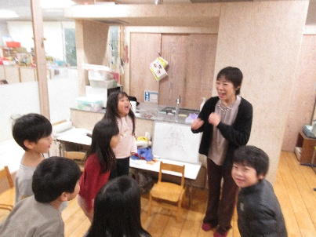 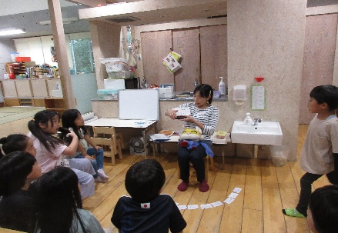 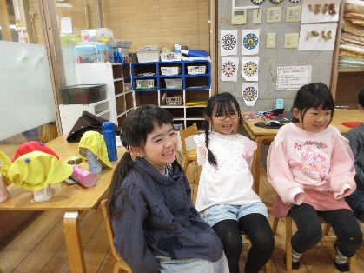

５．振り返り
＜振り返りによって得た先生の気づき＞
英語を難しいと思うことなく、楽しみながら身近に感じている子どもの姿が見られている。 集団活動が苦手なお子さんも、英語の時間は『自分の得意なこと』と言いほかの時間では見せない表情で参加する様子を見て、一人ひとりの得意なことを伸ばすことが生き生きにつながることを改めて感じた。

すくわく（活動報告書） わくわく保育
とうきょう すくわくプログラム活動報告書

 | 施設番号 | 66-0290
 | 施設名 | 至誠保育園
 | 施設所在地 | 立川市錦町6‐26‐13
 | 法人名 | 社会福祉法人至誠学舎立川

１．活動のテーマ
＜テーマ＞
【わくわく保育】 表現、創造、造形活動、食育を通して豊かな人間関係を楽しむ

＜テーマの設定理由＞
日々の保育の中で造形活動や自分の考えを表現し、他児の意見も聞き入れながら人間関係を形成していく

２．活動スケジュール
５月～当日に向けてのお話、6月16日（月）～Tシャツ作り（個別） 7月14日（月）メニュー名決め、7月18日～23日 野菜切りの練習 7月24日手打ちうどん作り 7月25日（金）わくわく保育 8月 一日の思い出を絵日記に描く

３．活動のために準備した素材や道具、環境の設定
Tシャツ、絵具、ランタン作りの材料（ライト、画用紙、シール）フォトフレーム、飾り（ビーズ等）花火 当日は普段の保育室ではなく、他の部屋で食事や活動を行う。 園庭で花火を親子で鑑賞

４．探究活動の実践
＜活動の内容＞
前年度の年長の活動を担当職員からお話。 話を聞いてから『自分たちは、何をやりたい？』『どんなことをしたい？』と話し合いを行う。小グループに分かれやりたいことを出し合う。各グループから出た案をまとめ、今年度の《わくわく保育の一日》の内容を決定。大人から決められたスケジュールで行動するのではなく、自分たちでわくわくする楽しい内容を考えることでそれぞれが意欲的に活動に向かう。

＜活動中の子供の姿・声、子供同士や保育者との関わり＞
夕食はうどんに決定。粉から自分たちでうどんを作り「やわらかいね」と触感を楽しむ。 うどんと一緒に年中の時に作った味噌をキュウリにつけて食べる。「やっぱり、自分で作ると美味しい」と普段野菜をあまり食べない子も喜んで食べていた。「先生も僕たちが作った味噌食べていいよ」と自慢げに勧めてくれた。 《特別な一日》暗くなるまで保育園で過ごし「夜なのにまだ保育園にいるね」といつもと違う保育園の様子にわくわくしていた。（興奮）最後は園庭で保護者と合流。手作りランタンをもって花火鑑賞を楽しんだ。 終了後は、各々が思い出に残ったことを絵日記に書いた。（絵と文章）書いた絵日記は保護者も通る階段に飾り見てもらうことができた。

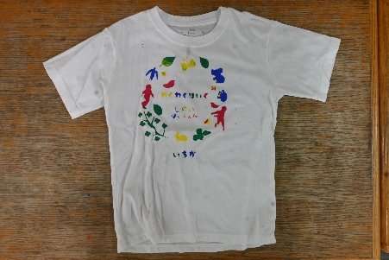 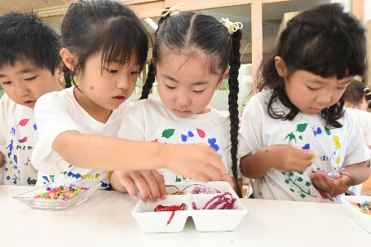 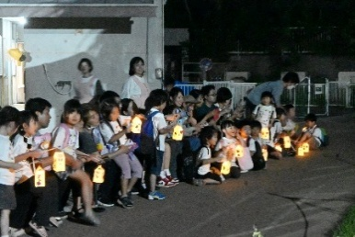 活動の様子が分かる写真 2枚以上を貼付してください。 （HPなどで公開する可能性がありますので、公開可能なものを使用ください。）

５．振り返り
＜振り返りによって得た先生の気づき＞
自分たちで決めたことを一日かけて行うことで、意欲的に活動する姿が多く見られた。 困った時も友だちと助け合うことで、困難なことも乗り越えられる達成感を味わい、終了後は年長児としての自信がみられるようになっていた。 毎年実施していることもあり、子どもたちにとって《憧れ》であることを改めて感じた。

